Лист1
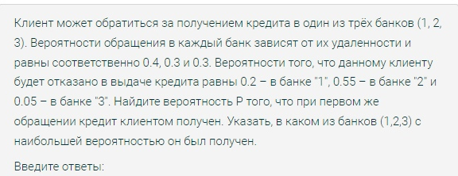

1 | 2 | 3
0.4 | 0.3 | 0.3
0.8 | 0.45 | 0.95
0.74
0.43243243243 | 0.18243243243 | 0.38513513514

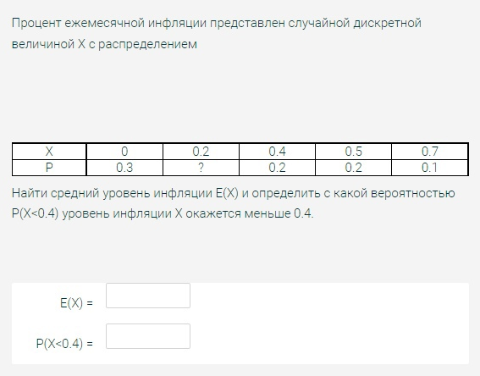

0 | 0.2 | 0.4 | 0.5 | 0.7
0.3 | 0.2 | 0.2 | 0.2 | 0.1 | 1
0.29
0.5

 | с= | 0.08
 | 0.083333333333
 |  | 0.83333333333

 | 0.0077934869201

 | 0.095 | 0
 | 0.99992514817

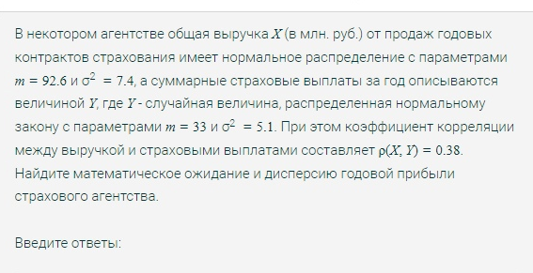
EX | 92.6 |  | EY | 33
DX | 7.4 |  | DY | 5.1

ro = | 0.38

E(X-Y) =EX-EY |  | 59.6
D(X-Y)= DX+DY-2*cov(X,Y)
cov(X,Y)= p(X,Y)*sqrt(DX*DXY)
cov = | 2.3344498281
D(X-Y) = | 7.8311003438
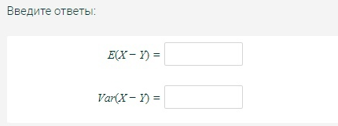

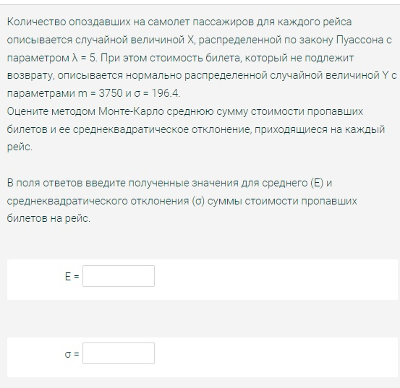

1 |  |  |  | 2
EX=Л | 5 |  |  | EY=m |  | 3750
DX=Л | 5 |  |  | DY=сигма в квадрате |  | 38572.96

EZ=EX*EY |  | 18,750

DZ=EX*DY+(EY)^2*DX |  |  | 70,505,365

сигма = | 8396.747275

